상품제안서
뉴핸들메쉬 파우치 | 상품코드: F25364

 |  |  |  |  |  |  | 02-412-0044 | www.easy1.co.kr
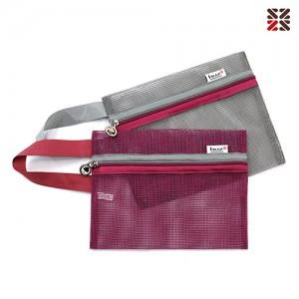

【상세/제작정보】 | 실크인쇄 100이상 무료 100개 미만 별도문의 기본 opp포장 /별도 케이스추가-별도문의

【인쇄/포장옵션】 | 실크 / OPP(비닐)

【공급단가】 | 수량 | 100~ | 300~ | 500~ | 1,000~ | 3,000~
*VAT별도 | 단가 | 2,120원 | 2,090원 | 2,040원 | 1,980원 | 1,950원

【상품 URL】 | https://easy1.co.kr:443/src/goods_detail.php?gdno=25364

